ご記入の前に
ご記入前に、ご要望の内容と試験報告書の 雛形および備考や注意点をご確認ください。
依頼試験の料金は、下記Webページをご参照ください。 https://www.iri-tokyo.jp/service/testing/price/testing-no21/
ご要望 |  | 送付データ雛形 |  | 備考、注意点
■角度ごとの拡散反射率・拡散透過率を測定したい |  | こちらをクリック |  | 試験料金はTM11C11、TM11C12両方を積算して算出いたします。 波長380～780nm 5nm間隔の測定結果を報告いたします。 報告データは、「送付データ雛形」シートに記載のあるフォーマットで提供いたします。 測定値は、標準白色板の測定値を1とした時のサンプルの反射率または透過率を角度毎に測定し、 その測定結果に標準白色板の絶対反射率を掛け合わせた値となります。 単位は無次元となり、1/srではありませんのでご注意下さい。 □ 測定不能角について ・ 拡散反射率測定 光源と検出器が重なり合う範囲では正確な測定ができません。 特に再帰反射方向（入射した光が入射方向に戻る方向）は測定できませんのでご注意ください。 ・ 拡散透過率測定 入射鉛直角0度の場合を除き、 装置内稼働部の干渉により、受光方位角は入射方位角と同じ角度以外は測定できません。 ご不明点等ございましたら"shoumei@iri-tokyo.jp"までご連絡下さい。 ※本装置は以前弊所で所有していた装置とは測定方式が異なり測定に長時間を要します。 そのため、以前測定した条件と同等の測定が実質的に難しい状況です。

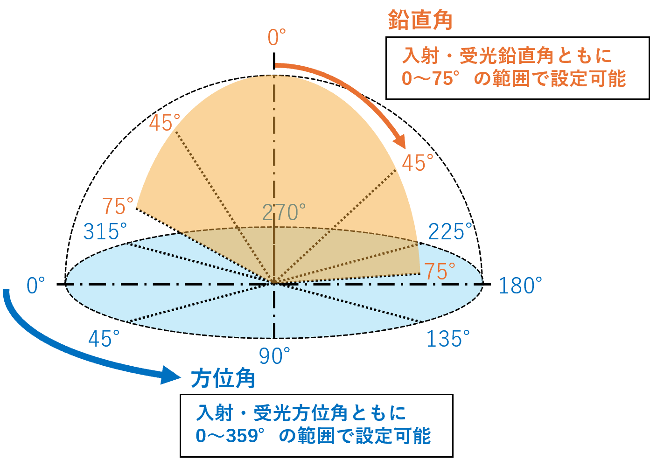
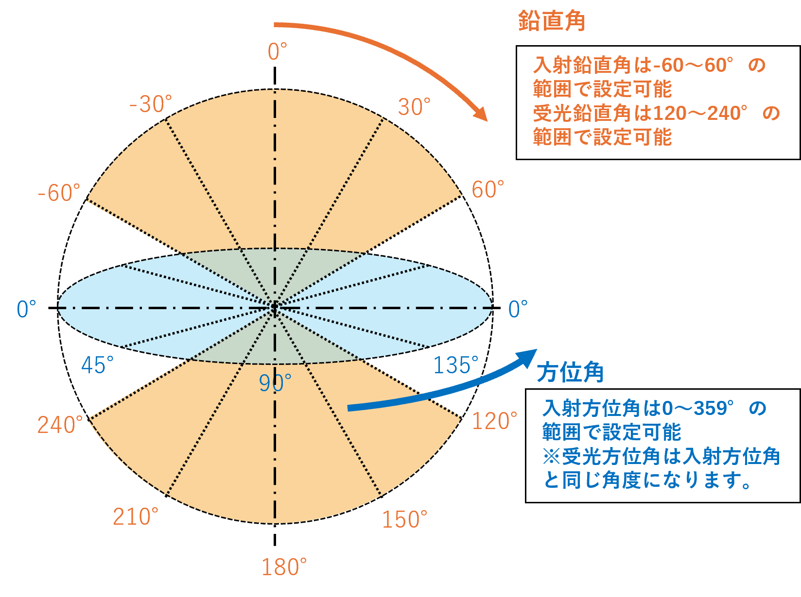
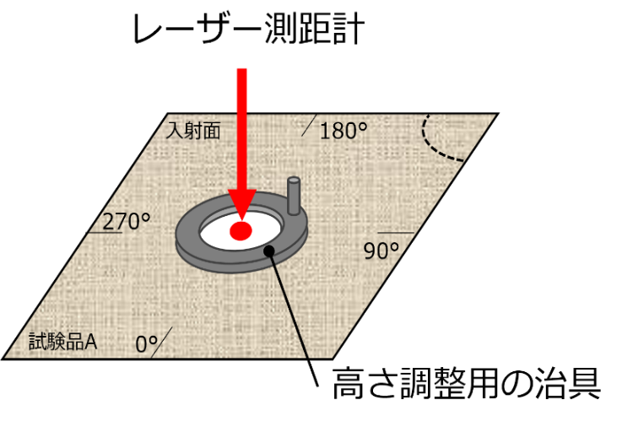
【角度の説明図】 |  |  |  |  | 【測距用治具について】
 | 拡散反射率測定 |  | 拡散透過率測定

測距用治具
本試験では、試験品の高さ調整をレーザー測距計により実施いたします。
試験品ごとの反射率の違いによる位置調整誤差を減らすため、測距用の治具を試験品の上に設置します。
※測距用治具の重さは数グラム程度です。
※試験品に触れる面は一般的なコピー用紙です。

ヒアリングシート
試験品の材質、使用場面など、差し支えの無い範囲でご記入ください。
※ご提供頂いた情報は所内でのみ報告・共有させて頂く場合がございます。

試験品の材質
ご記入例） ガラス、アクリル樹脂 など
ご記入欄

試験品の最終製品
ご記入例） 自動車車部品、照明器具 など
ご記入欄

試験品の利用場面や最終製品のどこに使われるか
ご記入例） 車のダッシュボードパネル、照明製品内の拡散板 など
ご記入欄

試験データの利用目的
ご記入例） サンプル毎の拡散性能を比較したい、見た目と測定値の関係を調べたい など
ご記入欄

その他
ご記入例） 取り扱い・保管上の注意事項、危険性の有無 など
ご記入欄

